First Class Objects
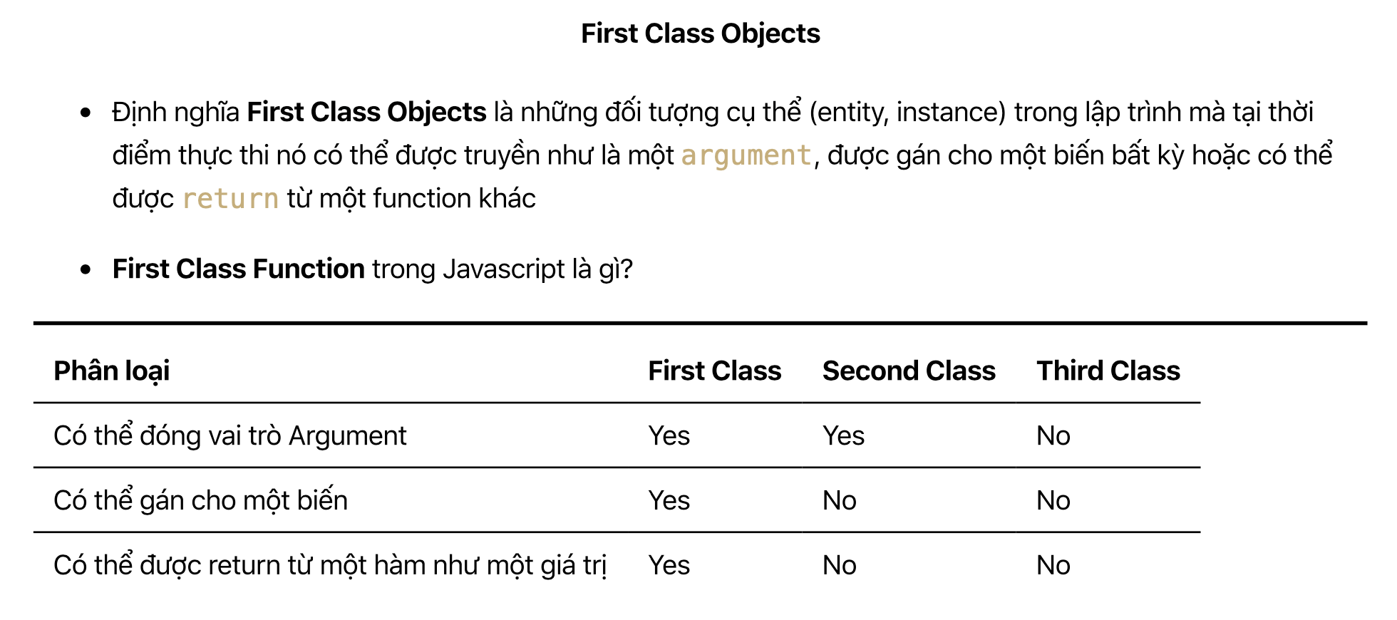
・First Class Objects là những đối tượng cụ thể (entity, instance) trong lập trình mà tại thời điểm thực thi nó có thể được truyền như là một argument, được gán cho một biến bất kỳ hoặc có thể được return từ một function khác. Đặc điểm này có thể
tính cho hầu hết các ngôn ngữ lập trình. Mỗi ngôn ngữ lập trình đều có 1 số đặc điểm khác nhau, tất cả các ngôn ngữ đều được xếp vào 1 số nhóm nào đó và được chia làm 3 nhóm: First Class, Second Class và Third Class. Đối với Javascript thì nó
được xếp vào nhóm First Class Objects.
・First Class Function trong Javascript: Function trong Javascript cũng được coi như 1 Objects cho nên 1 function có các đặc điêm của First Class Objects nghĩa là có thể được truyền vào trong 1 function khác, gán vào trong 1 biến, return 1 function ở
bên trong 1 function khác

